关系图
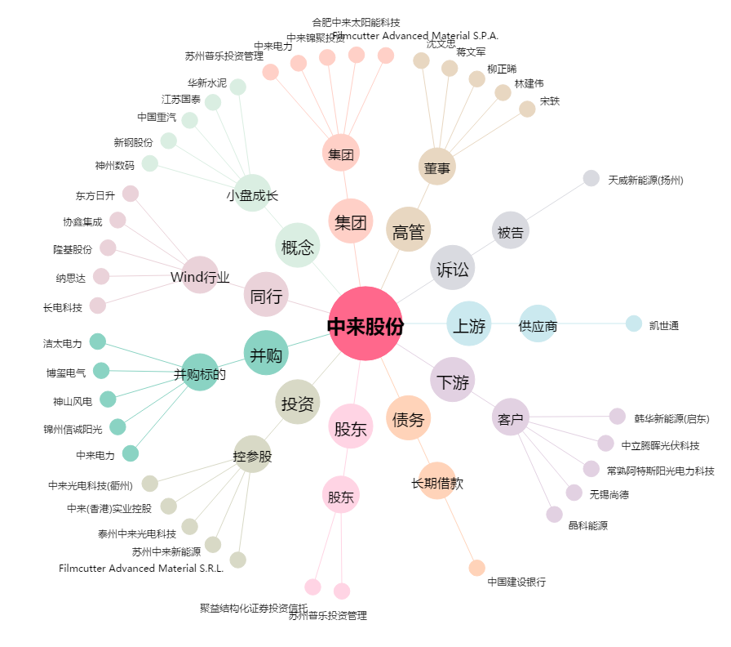
中来股份[300393.SZ] - 关系概览图

